11203
112年3月份 善牧園幼兒園午餐點心菜單
日期 | 星期 | 主食 | 主菜 | 副菜一 | 青菜 | 湯品 | 幼兒園 午餐附餐 | 早點心主食 | 午點心主食 | 全穀 根莖 | 蛋豆 魚肉 | 油脂 | 蔬菜 | 水果 | 熱量
2023-03-01 | 三 | 白米飯 | 番茄滑溜雞 | 家常豆腐 | 有機青菜 | 玉米蛋花湯 | 水果 | 鮮肉包+豆漿 | 廣東粥 | 5 | 2 | 2.5 | 1.3 | 1 | 703.7
2023-03-02 | 四 | 鮪魚炒飯 |  | 鐵板豬柳 | 有機青菜 | 山藥菇菇湯 | 水果 | 什錦麵疙瘩 | 玉兔包*2+米漿 | 5.2 | 2.2 | 2.5 | 1.7 | 1 | 742.3
2023-03-03 | 五 | 芝麻飯 | 香酥鯛魚排 | 玉米炒蛋 | 大白菜 | 大頭菜雞湯 | 水果 | 木須炒麵 | 乳酪麵包+鮮奶 | 5 | 2.1 | 2.5 | 1.8 | 1 | 723.2
2023-03-06 | 一 | 白米飯 | 紅燒獅子頭 | 銀芽雞絲 | 菠菜 | 昆布肉片湯 | 水果 | 叉燒包+豆漿 | 擔仔麵 | 4.7 | 2.3 | 2.5 | 2 | 1 | 722
2023-03-07 | 二 | 地瓜飯 | 三杯凍豆腐 | 紅蘿蔔蒸蛋 | 油菜 | 南瓜濃湯 | 水果 | 蘑菇鐵板麵 | 芝麻包+鮮奶 | 4.5 | 2 | 2.4 | 2 | 1 | 681
2023-03-08 | 三 | 紫米飯 | 咖哩雞 | 玉米炒肉末 | 有機青菜 | 酸辣湯 | 水果 | 銀絲卷+米漿 | 炒麵 | 5 | 2 | 2.5 | 1.3 | 1 | 703.7
2023-03-09 | 四 | 乾拌粿仔條 |  | 滷排骨 | 有機青菜 | 佛跳牆 | 水果 | 燒賣*2+豆漿 | 咖哩蛋炒飯 | 5.3 | 2 | 2.5 | 2 | 1 | 741.5
2023-03-10 | 五 | 糙米飯 | 五柳魚 | 香滷筍干 | 小白菜 | 雙蘿排骨湯 | 水果 | 鮮菇雞茸粥 | 玉米蘑菇麵包+鮮奶 | 5.2 | 2 | 2.5 | 2 | 1 | 734.5
2023-03-13 | 一 | 白米飯 | 回鍋肉 | 豆皮白菜滷 | 花椰菜 | 羅宋湯 | 水果 | 好豆饅頭+米漿 | 蘿蔔魚丸麵線 | 4.7 | 2.2 | 2.5 | 1.5 | 1 | 702.5
2023-03-14 | 二 | 黎麥飯 | 和風燒百頁 | 什錦菇菇蛋 | 三絲豆芽菜 | 三絲湯 | 水果 | 香菇瘦肉粥 | 鮪魚麵包+鮮奶 | 4.6 | 2 | 2.5 | 2 | 1 | 692.5
2023-03-15 | 三 | 胚芽飯 | 香草烤雞腿 | 紅燒馬鈴薯 | 有機青菜 | 四神湯 | 水果 | 鍋貼*2+豆漿 | 炒板條 | 4.8 | 2 | 2.5 | 1.8 | 1 | 701.7
2023-03-16 | 四 | 海南雞飯 |  | 蒜泥白肉 | 有機青菜 | QQ地瓜甜湯 | 水果 | 玉米雞茸粥 | 筍香包+豆漿 | 4.8 | 2 | 2.5 | 1.8 | 1 | 701.7
2023-03-17 | 五 | 燕麥飯 | 檸檬鮮魚 | 什錦燴菜心 | 福山萵苣 | 麻油雞湯 | 水果 | 什錦湯麵 | 海綿蛋糕+鮮奶 | 4.8 | 2 | 2.5 | 1.8 | 1 | 701.7
2023-03-20 | 一 | 白米飯 | 粉蒸肉 | 洋蔥炒蛋 | 白菜滷 | 蘿蔔貢丸湯 | 水果 | 高麗菜包+米漿 | 大滷麵 | 4.5 | 2 | 2.5 | 2 | 1 | 685.5
2023-03-21 | 二 | 五穀飯 | 爆炒干片 | 塔香海根 | 蚵白菜 | 玉米濃湯 | 水果 | 海鮮粥 | 香草蛋糕+鮮奶 | 5.2 | 2.3 | 2.5 | 1.5 | 1 | 745
2023-03-22 | 三 | 薏仁飯 | 黃悶雞丁 | 福州丸 | 有機青菜 | 福菜肉片湯 | 水果 | 蘿蔔糕*2+豆漿 | 粿仔條湯 | 4.7 | 2.2 | 2.5 | 1.5 | 1 | 702.5
2023-03-23 | 四 | 肉燥米粉 |  | 醬燒雞丁 | 有機青菜 | 香菇雞湯 | 水果 | 地瓜粥+肉鬆 | 筍丁肉包+米漿 | 5.3 | 2.2 | 2.5 | 2 | 1 | 756.5
2023-03-24 | 五 | 小米飯 | 花枝排 | 干片肉絲 | 雙色花椰菜 | 鮮蔬蛋花湯 | 水果 | 酸辣湯餃 | 胚芽麵包+鮮奶 | 5.3 | 2.1 | 2.5 | 1.5 | 1 | 737
2023-03-25 | 六 | 白米飯 | 沙嗲肉絲 | 大燴三鮮 | 菠菜 | 肉骨茶 | 水果 | 雞絲麵 | 水煎包+豆漿 | 4.7 | 2.3 | 2.5 | 2 | 1 | 722
2023-03-27 | 一 | 白米飯 | 泡菜肉片 | 筑前煮 | 油菜 | 魷魚羹湯 | 水果 | 蘿蔔糕+米漿 | 筆管麵南瓜濃湯 | 4.6 | 2 | 2.5 | 2 | 1 | 692.5
2023-03-28 | 二 | 紫米飯 | 五香蘭花干 | 木須炒三絲 | 高麗菜 | 海芽味噌湯 | 水果 | 咖哩炒烏龍 | 波蘿麵包+鮮奶 | 4.8 | 2 | 2.5 | 1.8 | 1 | 701.7
2023-03-29 | 三 | 黎麥飯 | 鳳梨燒雞 | 肉絲寬粉 | 有機青菜 | 青木瓜排骨湯 | 水果 | 瓜仔肉包+豆漿 | 榨菜肉絲麵 | 5.3 | 2.1 | 2.5 | 1.5 | 1 | 737
2023-03-30 | 四 | 白醬通心麵 |  | 蜜汁豬排 | 有機青菜 | 青菜豆腐湯 | 水果 | 番茄雲吞湯 | 奶皇包+米漿 | 4.5 | 2.2 | 2.2 | 1.5 | 1 | 675
2023-03-31 | 五 | 小米飯 | 樹子蒸魚 | 海帶燒豆干 | 小白菜 | 大滷湯 | 水果 | 蔬菜南瓜米粉湯 | 蜂蜜蛋糕+鮮奶 | 4.5 | 2.5 | 2 | 1.5 | 1 | 688.5
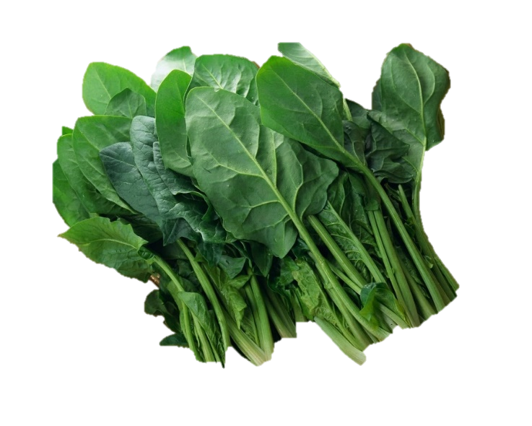 菠菜 協助抗癌的好幫手 {擷取自台灣癌症基金會} 菠菜（Spinach）屬藜科植物，常年生綠葉蔬菜，別名菠稜菜、赤根菜、鸕鵡菜。通常100公克菠菜中含有蛋白質12公克、脂肪1.5公克、 碳水化合物21.5公克、食物纖維2.45公克、鈣515毫克、維他命A 3毫克，以及36毫克的胡蘿蔔素。根據美國農業部分析， 36毫克胡蘿蔔素中，22毫克是β-胡蘿蔔素，其經肝臟代謝後即為人體維他命A的來源，亦為抗癌的原動力之一。 1.菠菜含有多種化學物質，屬黃綠色蔬菜，因含有大量β-胡蘿蔔素可防止活性氧功能阻止細胞癌化、分裂和繁殖， 可使免疫細胞增強、抑制癌細胞生長。根據統計，菠菜食用較多的地區，胃癌及大腸直腸癌發生率均較低 另根據諾曼.克林斯基博士指出，食用菠菜可促進T淋巴球生長，增進免疫功能。 2.菠菜為葉酸含量最高的蔬菜，屬中等的鹼性食物，可修復抑癌因子及腫瘤的蔓延，若與維他命B12結合（在胃酸中）修復力更強， 所含之維他命E和C亦具有抗氧化作用。 3.菠菜具豐富葉綠素及纖維，可防止細胞內基因損害，維持細胞正常功能，同時促進腸道蠕動及化合作用，使腸胃道內致癌物質隨糞便排出體外，保持腸通暢。 ※本校豬肉食材來源地皆為臺灣 ※本校未使用輻射污染食品

